상품제안서
뉴클래식레더 A4오거나이저 | 상품코드: F26301

 |  |  |  |  |  |  | 02-412-0044 | www.easy1.co.kr
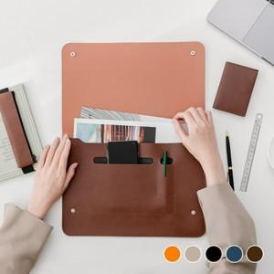

【상세/제작정보】 | <p><span id="husky_bookmark_end_1714700186318"></span>&nbsp;</p>

【인쇄/포장옵션】 | 불박 / 포장불가능

【공급단가】 | 수량 | 100~ | 300~ | 500~ | 1,000~ | 3,000~
*VAT별도 | 단가 | 7,250원 | 7,130원 | 6,960원 | 6,780원 | 6,670원

【상품 URL】 | https://dev.easy1.co.kr:443/src/goods_detail.php?gdno=26301

